表紙
 | 園芸・畑作施肥設計支援シート |  |  |  |  |  |  |  |  |  |  |  |  |  |  |  |  |  |  | H24.2 ver2.0 for quantitative analysis

 | 土壌タイプ |  |  | 黒ボク土 |  |  |  |  |  | 作成日

 | カテゴリ |  |  | 野菜 |  |  |  |  |  | 名 前

 | 作物名 |  |  | トマト |  |  |  |  |  | 圃場番号

 | 品種・作型 |  |  | 雨よけ普通栽培

 | 【精密分析値入力欄】
 | pH (H2O) |  | 5.8 |  |  |  | EC (mS/cm) |  |  | 0.6 |  |  |  | CEC (meq) |  |  | 25.0

 | 交換性石灰 |  |  |  | 400 |  |  | mg/100g |  | 交換性苦土 |  |  |  |  | 80.0 |  |  | mg/100g

 | 交換性カリ |  |  |  | 60.0 |  |  | mg/100g |  | 可給態リン酸 |  |  |  |  | 25.0 |  |  | mg/100g

 | 硝酸態窒素 |  |  |  | 15.0 |  |  | mg/100g |  | ※1：pH、ECは未入力でも可 ※2：CEC値は入力必須項目

 | 【土壌養分レベルメーター】
 |  | 石灰 |  |  | 苦土 |  |  |  |  | カリ |  |  | リン酸 |  |  | 硝酸態窒素

補給型 施肥水準 |  |  |  |  |  |  |  | 減肥水準 |  |  |  |  |  |  |  | 減肥水準
 |  |  |  | 1 |  |  | 1 |  |  |  |  | 1 |  |  | 0 |  |  |  |  |  | 0
 |  |  |  | 1 |  |  | 1 | 補給型 施肥水準 |  |  |  | 1 |  |  | 0 |  |  |  |  |  | 0
 |  |  |  | 1 |  |  | 1 |  |  |  |  | 1 |  |  | 1 |  |  |  |  |  | 1
 |  |  |  | 1 |  |  | 1 |  |  |  |  | 1 |  |  | 1 |  |  |  |  |  | 1
目標値 未満 |  |  |  | 1 |  |  | 1 | 目標値 未満 |  |  |  | 1 |  |  | 1 | 従来 施肥水準 |  |  |  |  | 1
 |  |  |  | 1 |  |  | 1 |  |  |  |  | 1 |  |  | 1 |  |  |  |  |  | 1
 |  | 1 |  | 1 | 1 |  | 1 |  |  | 2 |  | 1 | 1 |  | 1 |  |  |  | 11 |  | 1
判定 |  | 補給型 |  |  | 補給型 |  |  |  |  | 減肥 |  |  | 補給型 |  |  |  |  |  | 減肥可能

精密分析専用
 | 【化学肥料の施用目安量】 |  |  |  |  |  |  |  |  |  | ※速効性肥料・標準施肥体系
 | 石灰 |  |  |  |  |  |  | 苦土
 | 18 |  |  |  |  | kg/10a |  | 5 |  |  |  | kg/10a
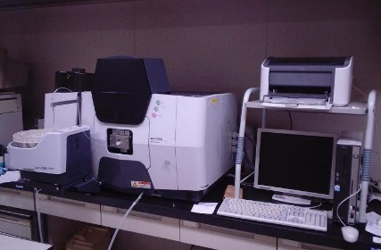
 | カリ |  |  |  |  |  |  | リン酸
 | 12+18 |  |  |  | kg/10a |  |  | 10 |  |  |  | Kg/10a
 | 上記目安の50％減肥可能
 | 窒素 |  |  |  |  |  |  | 備考
 | 12+18 |  |  |  | kg/10a
 | 上記目安より5kg/10a程度減肥可能

 | 自由入力

 |  |  |  |  |  |  |  |  | 11 | 岩手県農業研究センター環境部生産環境研究室

